工作表1
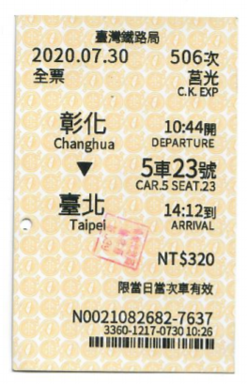
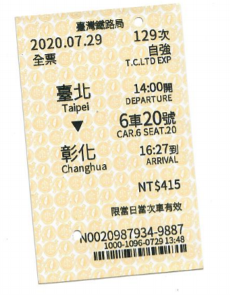
項目 | 日期 | 費用
火車車資0729 | 2020-07-17 | 415
火車車資0730 | 2020-07-30 | 320
總額 |  | 735

